关系图
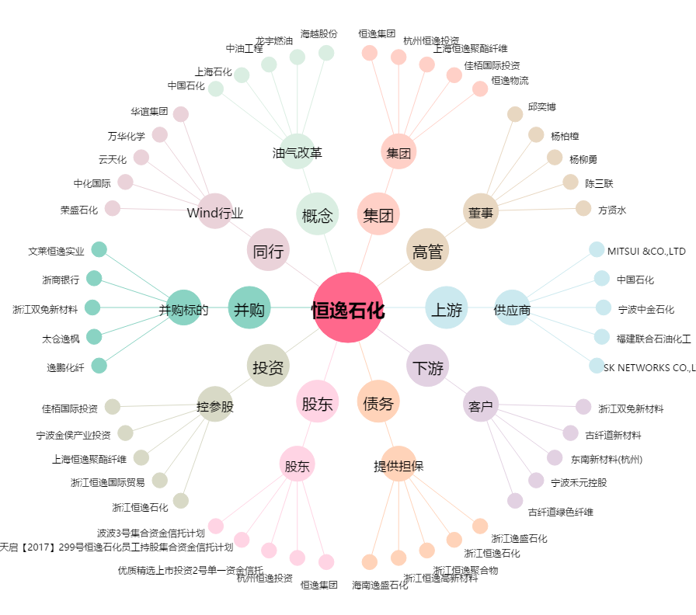
恒逸石化[000703.SZ] - 关系概览图

